PF
PLAZO FIJO
PESOS
112.21.03 | Plazo Fijo Galicia Pesos |  |  | 1,000.00 |  |  |  |  | Estas con las diferentes cuentas donde se puede constituir un plazo fijo según el banco:
 |  | 111.21.04 | Banco Galicia c/c 53398/4/999/7 |  | 1,000.00
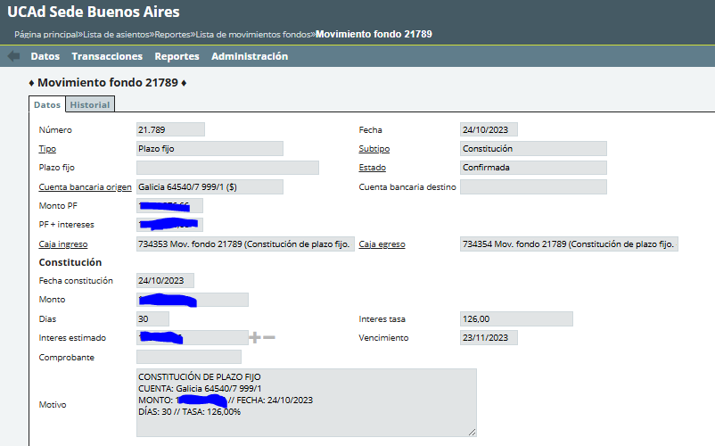
 |  |  |  |  |  |  |  |  | 112.21.01 | Plazo Fijo Comafi Pesos
 |  |  |  |  |  |  |  |  | 112.21.02 | Plazo Fijo Rio Pesos
 |  |  |  |  |  |  |  |  | 112.21.03 | Plazo Fijo Galicia Pesos
 |  |  |  |  |  |  |  |  | 112.21.04 | Plazo Fijo Frances Pesos
 |  |  |  |  |  |  |  |  | 112.21.05 | Plazo fijo Banco Macro pesos
 |  |  |  |  |  |  |  |  | 112.21.06 | Plazo Fijo Macro (Dcho.Rosario) pesos
 |  |  |  |  |  |  |  |  | 112.21.07 | Plazo Fijo Bco.Credicop (Paraná) pesos
 |  |  |  |  |  |  |  |  | 112.21.08 | Plazo Fijo Bco.Bersa (Paraná) pesos
 |  |  |  |  |  |  |  |  | 112.21.09 | Plazo Fijo HSBC Pesos
 |  |  |  |  |  |  |  |  | 112.21.10 | Plazo Fijo Bco Municipal Rosario Pesos
 |  |  |  |  |  |  |  |  | 112.21.12 | Plazo Fijo Bco.Santander Rio (Paraná) pesos
 |  |  |  |  |  |  |  |  | 112.21.50 | Int.a Devengar Plazo Fijo pesos

En el caso de renovación: |  |  |  |  |  | Interes tasa anual | 126 | %
 |  |  |  |  |  | Dias | 30
111.21.04 | Banco Galicia c/c 53398/4/999/7 |  | 1,103.56
 |  | 112.21.03 | Plazo Fijo Galicia Pesos | 1,000.00
 |  | 812.00.02 | Intereses p/depositos a plazo fijo- pesos | 103.56 |  | Calculo de intereses: es el capital inicial por la tasa de interes anual divivido 100 (porque el tasa esta como porcentaje). Como es anual, se divide por 365 (calendario gregoriano… duda que pasa cuando es año bisiesto) ; y esto se multiplica por la cantidad de dias del plazo fijo.
112.21.03 | Plazo Fijo Galicia Pesos |  | 1,103.56
 |  | 111.21.04 | Banco Galicia c/c 53398/4/999/7 | 1,103.56

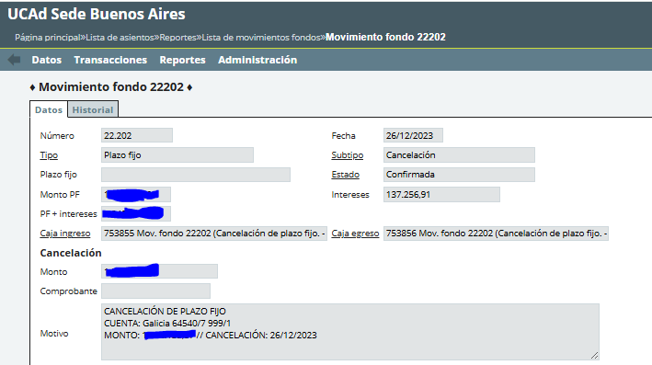

En el caso de cancelación:
111.21.04 | Banco Galicia c/c 53398/4/999/7 |  | 1,103.56
 |  | 112.21.03 | Plazo Fijo Galicia Pesos | 1,000.00
 |  | 812.00.02 | Intereses p/depositos a plazo fijo- pesos | 103.56

DOLARES
112.22.01 | Plazo Fijo Santander dólares
112.22.02 | Plazo Fijo Macro dólares
112.22.50 | Int.a Devengar Plazo Fijo u$s

Fecha | 2025-05-15
Tipo | Plazo Fijo |  | Sutipo | Constitucion
Monto | 1000 |  | Interes tasa | 126
Tipo de cambio | 1100 |  | Intereses | 103.56
Dias | 30 |  | Vencimiento | 2025-06-14

2025-05-15 | Constitucion plazo fijo en dolares Bco Santander
112.22.01 | Plazo Fijo Santander dólares |  |  | 1,100,000.00
 |  | 111.22.02 | Banco Santander c/c (u$s) 250-750710/8 |  | 1,100,000.00

2025-06-14 | Cancelacion plazo fijo en dolares Bco Santander |  |  |  |  | Tipo de cambio | 1135
111.22.02 | Banco Santander c/c (u$s) 250-750710/8 |  |  | 1,252,542.47
 |  | 812.00.02 | Intereses p/depositos a plazo fijo- pesos |  | 117,542.47
 |  | 813.00.02 | Diferencia de cambio |  | 35,000.00
 |  | 112.22.01 | Plazo Fijo Santander dólares |  | 1,100,000.00

